Licences - Mode d'emploi

Notes de lecture

Champ
Fédérations sportives agréées par le Ministère des sports pour la saison 2023/2024 ou 2024

Période du recensement
Le recensement 2024 correspond, selon l'organisation des fédérations, à l'année 2024, à la saison 2023/2024, ou même à d'autres formats (saisonnier par exemple)

Légende
- | Pas de titres de participation
Dispo | Données disponibles
LIC | Licences annuelles
ATP | Autres licences et autres titres de participation
BEN | Licences volontaires/bénévoles
nd | Données non disponibles
nr | Données non réparties

Définitions

Licences annuelles
Titres de participation délivrés par une fédération agréée moyennant une cotisation annuelle donnant accès aux activités organisées par la fédération ou ses structures affiliées pour l’ensemble de la saison. Elles se distinguent des licences de plus courtes durées, des autres titres de participation, et de la simple adhésion à un club sportif. Les licences annuelles peuvent donner accès à des pratiques compétitives, de loisirs, ou d’encadrement (entraîneur, arbitre, dirigeant).

Autres licences et Autres Titres de Participation (ATP)
Toutes autres adhésions (licences ou non) délivrées par une fédération sont considérées comme « Licences non-annuelles ou Autres Titres de Participations », tandis que les adhésions simples à un club ou établissement sportif ne sont pas comptabilisées dans le cadre du recensement des licences.

Licences volontaires/bénévoles
Sont inclus dans les licences volontaires ou bénévoles les titres délivrés par la fédération concernant les fonctions non-officielles (hors pratique et hors encadrement) au sein d'une structure affiliée à la fédération (ex : parents accompagnants, évènementiel, buvette, intendance, table de marque). Cette catégorie apparaît dans le millésime 2024 du recensement des licences et clubs et se distingue des licences annuelles et des licences non-annuelles ou ATP.

Précisions méthodologiques

Méthodologie
Une fiche méthodologique disponible sur le site de l'INJEP développe la méthodologie.

7.Pyra
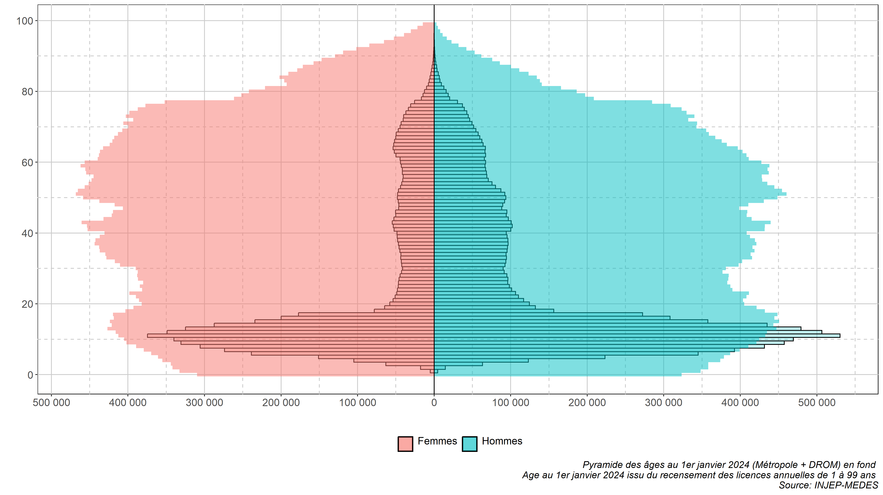
7. Pyramide des âges au 1er janvier 2024 des licences annuelles pour la saison 2024 ou 2023/2024 | Notes
Données au 15/07/2025 | Population | Estimation au 1er janvier 2024 (INSEE, 2025)
Source : Recensement des licences et clubs, INJEP-MEDES | Ages représentés | De 1 à 99 ans
 | 0 an | Ages de moins d'1 an considérés comme non réponse (risque d'erreurs)
 | 100 ans ou plus | Ages de 100 ans ou plus considérés comme non réponse (risque d'erreurs)
 | Correction de la non réponse pour l'âge | Hotdeck hiérarchisé en fonction de la région sous réserve d'un taux de non réponse acceptable pour la fédération (cf fiche méthodologie sur le site de l'INJEP)

